Sheet1
论文：GDFace Gated Deformation for Multi-View Face Image Synthesis
序号 | 施引论文 | 年份 | 期刊/会议等级 | 作者1：姓名/学校/学术头衔（国内外院士、Fellow） | 作者2：姓名/学校/学术头衔（国内外院士、Fellow） | 作者3：姓名/学校/学术头衔（国内外院士、Fellow） | 作者4：姓名/学校/学术头衔（国内外院士、Fellow） | 作者5：姓名/学校/学术头衔（国内外院士、Fellow） | 作者6：姓名/学校/学术头衔（国内外院士、Fellow） | 作者7：姓名/学校/学术头衔（国内外院士、Fellow） | 文论首页截图（高清图） | 论文引用出处截图（高清图） | 论文引用描述
1 | Multi-view subspace clustering based on multi-order neighbor diffusion | 2024 | JCR 一区 | Long Yin, 西南科技大学 | Xu Hongbin, 西南科技大学 | Xiang Yang, 西南科技大学 | Du Xiyu, 西南科技大学, IEEE Fellow. | Yang Yanying, 电子科技大学, IEEE Fellow | Zhao Xujian, 西南科技大学 |  | 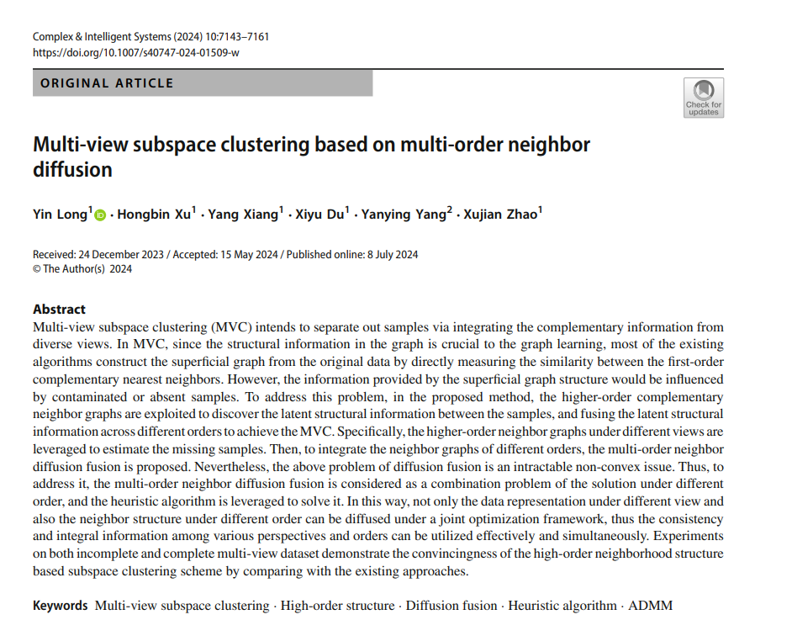 |  | 另一方面，为了评估基于高阶邻居的不完全聚类性能，第二类包含了关于不完全MVC的尖端方法，例如GD[1]。
2 | Learning invariant and uniformly distributed feature space for multi-view generation? | 2023 | JCR 一区 | Lu Yuqin, 广东工业大学 | Cao Jiangzhong, 广东工业大学, IEEE Fellow | He Shengfeng, 新加坡管理大学 | Guo Jiangtao, 广东工业大学 | Zhou Qiliang, 广东工业大学 | Dai Qingyun, 广东技术师范大学 |  | 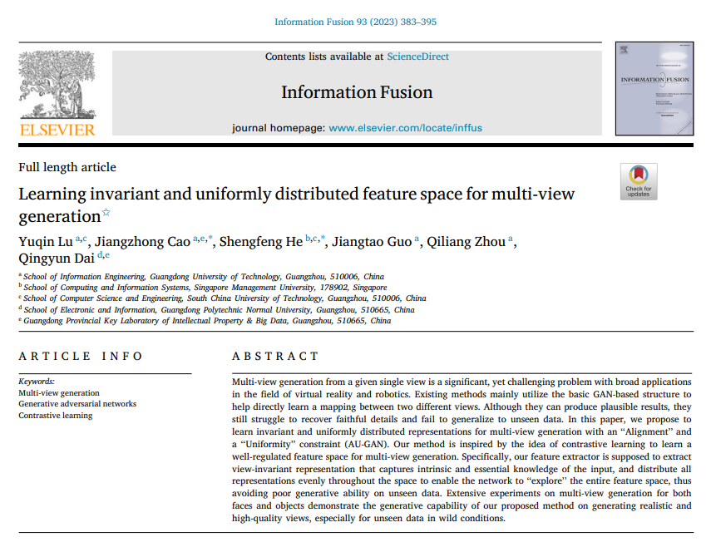 |  | 为了进一步提高生成质量，采用了生成对抗网络（GAN）[30]，并在多视图生成[31–38]中取得了主导地位。
3 | Disentangling Multi-view Representations Beyond Inductive Bias | 2024 | JCR 一区 | Ke Guanzhou, 北京交通大学 | Yu Yang, 北京交通大学 | Chao Guoqing, 哈尔滨工业大学, IEEE Fellow. | Wang Xiaoli, 南京理工大学 | Xu Chenyang, 浙江万里学院 | He Shengfeng, 新加坡管理大学 |  | 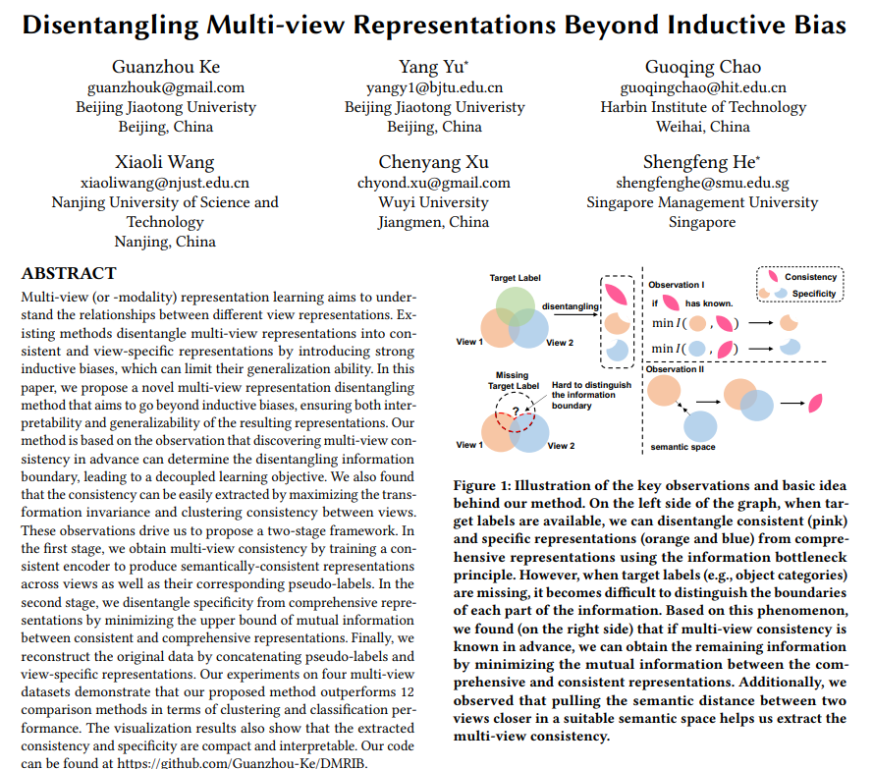 |  | 虽然MRL在实际应用中已被证明是有效的，例如聚类[7, 14]、分类[36, 46]和面部合成[40, 42, 43]，但理解不同视图表示之间的潜在关系仍然是一个未解决的问题。
4 | Diffuse3D: Wide-Angle 3D Photography via Bilateral Diffusion | 2024 | JCR 一区 | Jiang Yutao, 华南理工大学, IEEE Fellow | Zhou Yang, 华南理工大学 | Liang Yuan, 华南理工大学 | Liu Wenxi, 福州大学 | Jiao Jianbo, 伯明翰大学 | Quan Yuhui, 华南理工大学 | He Shengfeng, 新加坡管理大学 | 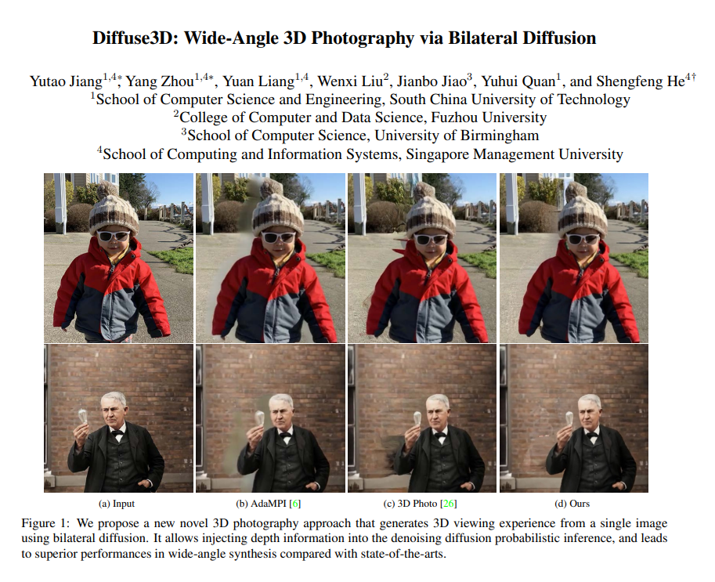 |  | 这一系列方法超越了之前的多视图合成方法[23, 34, 36, 35]，这些方法仅限于生成固定数量的角度，通过实现无限制的3D合成。
5 | Fully Deformable Network for Multiview Face Image Synthesis | 2022 | JCR 一区 | Xu Cheng, 华南理工大学, IEEE Fellow | Li Keke, 华南理工大学 | Luo Xuandi, 广州大学 | Xu Xuemiao, 华南理工大学 | He Shengfeng, 新加坡管理大学 | Zhang Kun, |  |  |  | [5] 需要在推理阶段手动给出目标地标来指导面部旋转。这可能会为源面部提供不合适的姿势指导，因为给定的地标和源面部的面部组成部分之间可能存在不对齐。
6 | Incomplete multi-view clustering via local and global co-regularization | 2022 | JCR 一区 | Liang Jiye, 山西大学 | Liu Xiaolin, 山西大学 | Bai Liang, 山西大学 | Cao Fuyuan, 山西大学 | Wang Dianhui, 中国矿业大学 |  |  |  |  | 这项任务在几个领域具有重要的实际相关性，例如场景识别[13,14]。
7 | Multi-View Face Synthesis via Progressive Face Flow | 2021 | JCR 一区 | Xu Yangyang, 华南理工大学 | Xu Xuemiao, 华南理工大学 | Jiao Jianbo, 牛津大学 | Li Keke, 华南理工大学 | Xu Cheng, 华南理工大学 | He Shengfeng, 华南理工大学 |  | 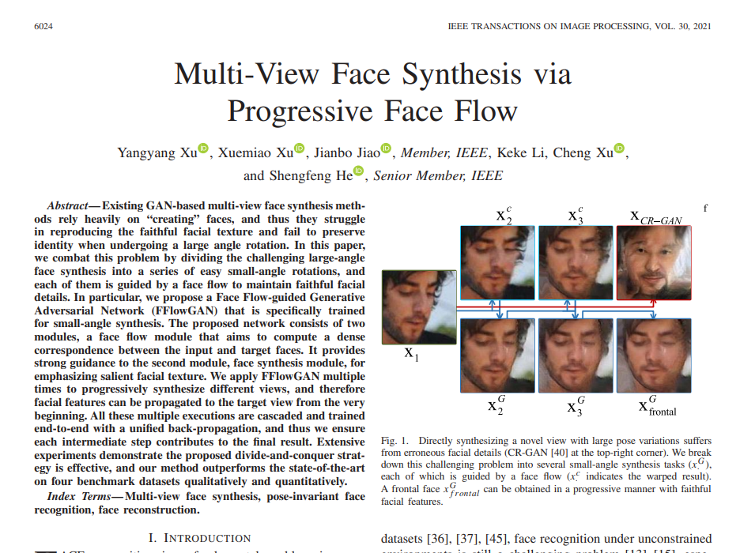 |  | 徐等人[49]提出了一个门控可变形网络来模拟旋转过程中面部的变形。

